Лист1
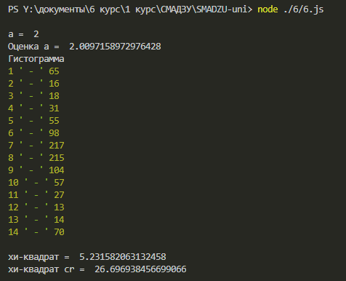

 | 1 | 65
 | 2 | 16
 | 3 | 18
 | 4 | 31
 | 5 | 55
 | 6 | 98
 | 7 | 217
 | 8 | 215
 | 9 | 104
 | 10 | 57
 | 11 | 27
 | 12 | 13
 | 13 | 14
 | 14 | 70
 | сумма | 1000

Попытка номер 2



 | 1 | 65
 | 2 | 16
 | 3 | 15
 | 4 | 33
 | 5 | 45
 | 6 | 112
 | 7 | 214
 | 8 | 225
 | 9 | 107
 | 10 | 58
 | 11 | 24
 | 12 | 14
 | 13 | 10
 | 14 | 62
 | сумма | 1000

